使用方法
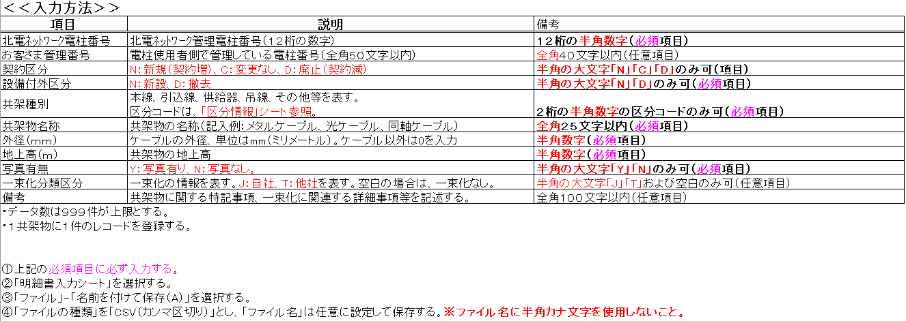
本線（光ケーブル）を単独に新設
No. | 北電ﾈｯﾄﾜｰｸ電柱番号 | お客さま管理番号 | 契約区分 | 設備付外区分 | 共架種別 | 共架物名称 | 外径（ｍｍ） | 地上高（ｍ） | 確認票有無 | 一束化分類区分 | 備考
1 | 111111111111 | ○○幹１ | N | N | 00 | 光ケーブル | 20 | 6.2 | Y
本線（光ケーブル）の撤去
No. | 北電ﾈｯﾄﾜｰｸ電柱番号 | お客さま管理番号 | 契約区分 | 設備付外区分 | 共架種別 | 共架物名称 | 外径（ｍｍ） | 地上高（ｍ） | 確認票有無 | 一束化分類区分 | 備考
1 | 111111111111 | ○○幹１ | D | D | 00 | 光ケーブル | 20 | 6.3 | Y
本線張替（メタルケーブル→光ケーブル）
No. | 北電ﾈｯﾄﾜｰｸ電柱番号 | お客さま管理番号 | 契約区分 | 設備付外区分 | 共架種別 | 共架物名称 | 外径（ｍｍ） | 地上高（ｍ） | 確認票有無 | 一束化分類区分 | 備考
1 | 111111111111 | ○○幹１ | C | D | 00 | メタルケーブル | 20 | 6.3 | Y
2 | 111111111111 | ○○幹１ | C | N | 00 | 光ケーブル | 20 | 6.3 | Y
本線（光ケーブル）を既設の自社共架設備と一束化
No. | 北電ﾈｯﾄﾜｰｸ電柱番号 | お客さま管理番号 | 契約区分 | 設備付外区分 | 共架種別 | 共架物名称 | 外径（ｍｍ） | 地上高（ｍ） | 確認票有無 | 一束化分類区分 | 備考
1 | 111111111111 | ○○幹１ | C | N | 00 | 光ケーブル | 20 | 6.3 | Y | J | 本線を既設自社共架設備と一束化
本線（光ケーブル）を既設の他社共架設備と一束化
No. | 北電ﾈｯﾄﾜｰｸ電柱番号 | お客さま管理番号 | 契約区分 | 設備付外区分 | 共架種別 | 共架物名称 | 外径（ｍｍ） | 地上高（ｍ） | 確認票有無 | 一束化分類区分 | 備考
1 | 111111111111 | ○○幹１ | N | N | 00 | 光ケーブル | 20 | 6.1 | Y | T | △△△社共架設備と一束化

